自制与外委分析
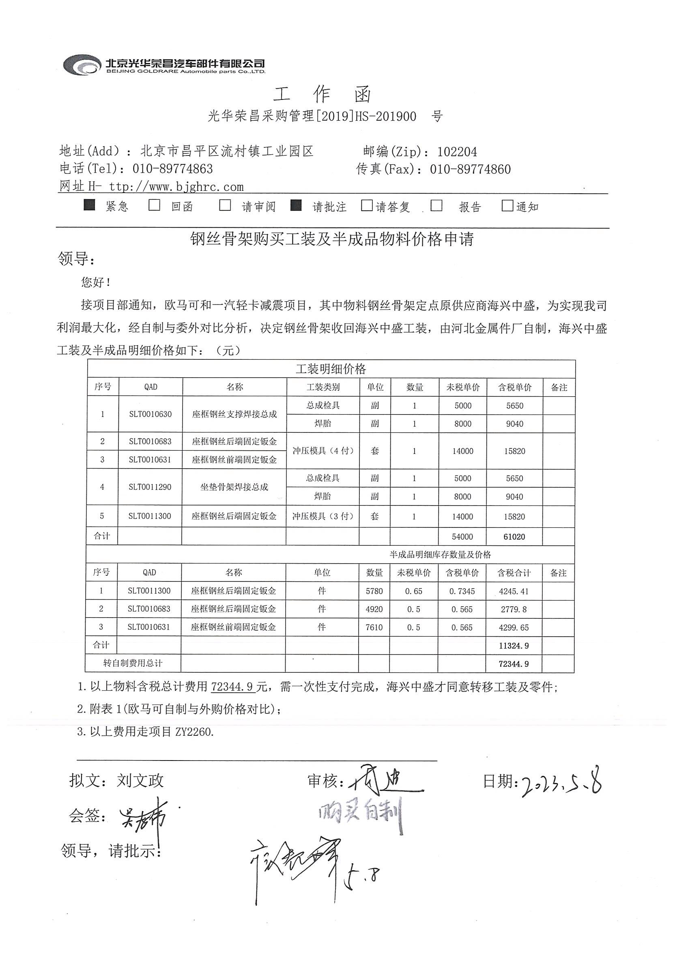
序号

 | 项目 | 物料号 | 名称 | 1-5月采购量 | 平均每月 | 单价 | 投入 | 自制成本 | 自制与委外差值 | 收益时间（月）
 | 一汽减震 | SLT0010630 | 座框钢丝支撑焊接总成 | 6307 | 1261.4 | 22.5 | 30510 | 18.039158573 | 4.4608414269 | 5.4221633317 | 外购
 | 欧马可 | SLT0011290 | 座框骨架焊接总成 | 3677 | 735.4 | 21 | 30510 | 15.383873915 | 5.6161260853 | 7.3872319018 | 外购

